Sheet1
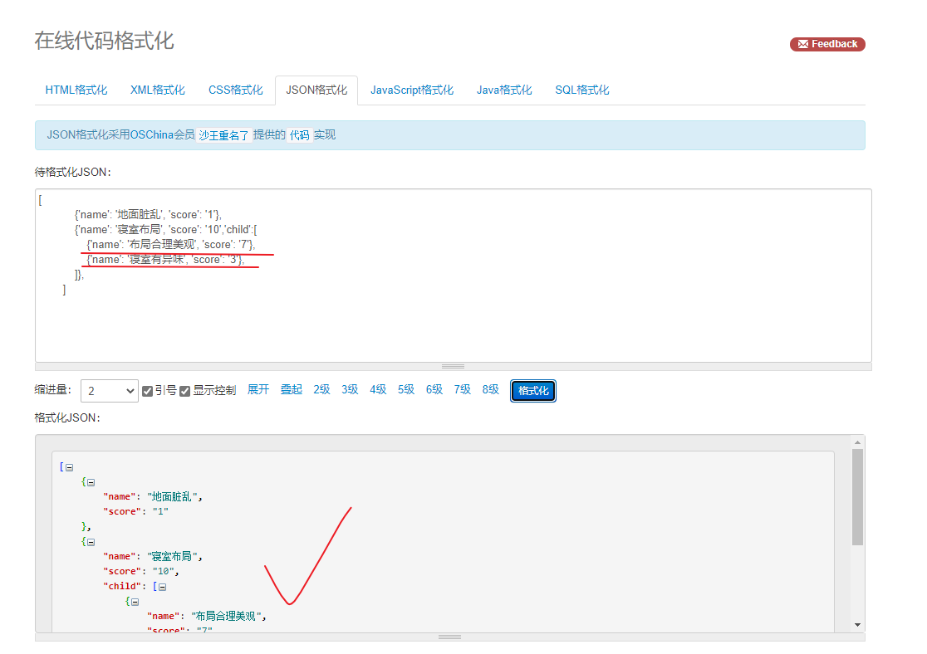
寝室布局（10分） | 床铺整洁（15分） | 桌椅整洁(15分） | 地面 （30分） | 阳台卫生间 （25分） | 其他 （5分） | 直接认定为不合格
①布局合理美观（7） ②寝室有异味（3） | 被子未叠(删除线)（5） 床上有插线板(倾斜加粗)（5） 床边悬挂衣物(下划线)（5） | 桌面物品摆放(删除线)（10） 桌面整洁(倾斜加粗)（5） | ①地面有垃圾，垃圾未及时处理（7） ②地面脏，未拖地（8） ③物品摆放不整齐（15） | ①物品摆放不整齐（5） ②地面有垃圾（5） ③地面脏未拖（5） ④洗漱台脏，不整洁（5） ⑤便池有明显污垢（5） | ①未张贴寝室值日表（2） ②未张贴文明寝室建设规定（3） | ①拥有或使用违章电器 ②私拉电线 ③饲养宠物 ④其他违反学生手册的行为

 |  | 上面表格内容转json

 |  | 格式验证要通过 https://tool.oschina.net/codeformat/json

